상품제안서
주문제작 PVC캐릭터 C타입 OTG메모리 (16~32G) | 상품코드: S25801

 |  |  |  |  |  |  | 02-713-8555 | www.synergygift.co.kr
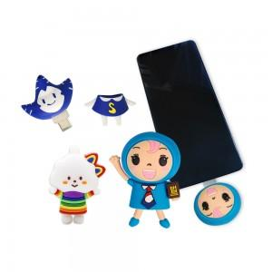

【상세/제작정보】 | <p>* 2D 단면 기준 / 디자인의 난이도나 색상에 따라 추가 금액 발생할 수 있습니다.</p>

【인쇄/포장옵션】 | 풀칼라 / 종이상자

【공급단가】 | 수량 | 200~ | 500~ | 1,000~ | 3,000~ | 5,000~
*VAT별도 | 16G | 11,340원 | 10,920원 | 10,500원 | 10,080원 | 9,820원
 | 32G | 15,660원 | 15,080원 | 14,500원 | 13,920원 | 13,570원

【상품 URL】 | https://www.synergygift.co.kr:443/src/goods_detail.php?gdno=25801

